САДРЖАЈ
2022/2023 | ОСНОВНО ОБРАЗОВАЊЕ, БИЛТЕН (табеле)
 | PRIMARY EDUCATION, BULLETIN (tables)
 | 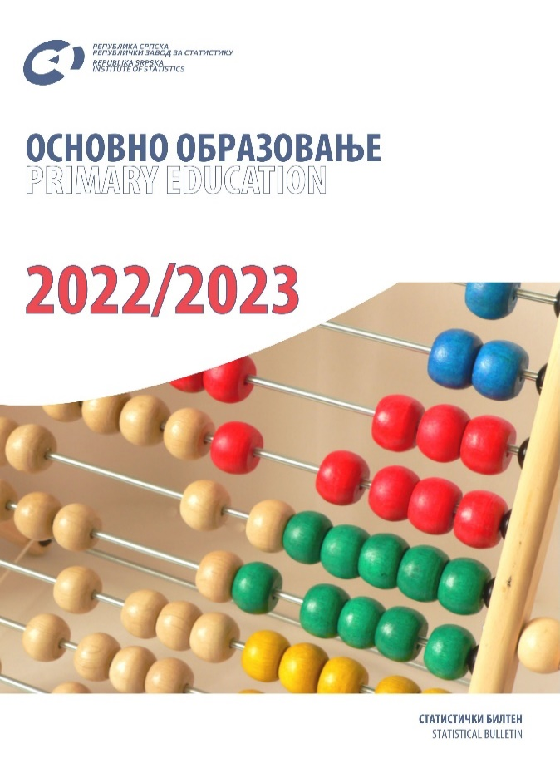

 | ТАБЕЛЕ | TABLES
 | ЗНАКОВИ И СКРАЋЕНИЦЕ | SYMBOLS AND ABBREVIATIONS
 | ПОДРУЧЈА ДЈЕЛАТНОСТИ | SECTIONS OF ECONOMIC ACTIVITY

ТАБЕЛЕ |  | TABLES

1.1. Основне школе и број ученика на почетку школске 2022/2023. године |  | 1.1. Number of primary schools and number of pupils at the beginning of the school year 2022/20223
1.2. Ученици основних школа по разредима и ниоима на почетку школске 2022/2023. године |  | 1.2. Primary school pupils by grade and levels at the beginning of the school year 2022/2023
1.3. Ученици који су завршили основно образовање у периоду 26.09.2021. до 25.09.2022. године према полу и години рођања |  | 1.3. Pupils who completed primary education in the period between 26 september 2021 and 25 september 2022 by sex and year of birth
1.4. Наставници основних школа на почетку школске 2022/2023. године |  | 1.4. Primary school teachers at the beginning of the school year 2022/2023
1.5. Наставници основних школа према полу и врсти радног времена на почетку школске 2022/2023. године |  | 1.5. Primary school teachers by sex and working hours at the beginning of the school year 2022/2023
1.6. Наставници основних школа по isced нивоима, полу и годиннама старости на почетку школске 2022/2023. године |  | 1.6. Primary schools teachers by isced level, sex and age at the beginning of the school year 2022/2023
2.1. Број редовних основних школа по развијености на почетку школске године |  | 2.1. Number of regular primary schools by development at the beginning of the school year
2.2. Ученици редовних основних школа по полу, разредима и поновци на почетку школске године |  | 2.2. Pupils of regular primary schools by sex and grade and repeaters at the beginning of the school year
2.3. Ученици са сметњама у развоју укључени у редовну наставу на почетку школске године |  | 2.3. Pupils with disabilities included in regular teaching programme at the beginning of the school year
2.4. Ученици са сметњама у развоју укључени у редовну наставу по полу и разредима на почетку школске 2022/2022. године |  | 2.4. Pupils with disabilities included in regular teaching programme by sex and grade at the beginning of the school year 2022/2023
2.5. Одјељења у редовним основним школама на почетку школске године |  | 2.5. Classes in regular primary schools at the beginning of the school year
2.6. Комбинована одјељења и ученици у редовним основним школама на почетку школске године |  | 2.6. Combined classes and pupils in regular primary schools at the beginning of the school year
2.7. Ученици редовних основних школа по полу, години рођења и разредима на почетку школске 2022/2023. године |  | 2.7. Pupils of regular primary schools by sex, year of birth and grade at the beginning of the school year 2022/2023
2.8. Ученици редовних основних школа који су у периоду од 01.09.2021. до 31.08.2022. године промијенили мјесто похађања школе |  | 2.8. Pupils of regular primary schools who changed the place of schooling in the period 1st september 2021– 31st august 2022
2.9. Ученици редовних основних школа који су у периоду од 01.09.2021. до 31.08.2022. године прекинули школовање |  | 2.9. Pupils of regular primary schools who discontinued schooling in the period 1st september 2021 – 31st august 2022
2.10. Ученици који су завршили основну школу (ix разред) на крају школске године |  | 2.10. Pupils who completed school (grade 9) at the end of the school year
2.11. Ученици који су завршили основну школу ( ix разред) по полу и години рођења у периоду од 26.09.2021. до 25.09.2022. године |  | 2.11. Pupils who completed school (grade 9) in the period 26th september 2021 – 25th september 2022, by sex and year of birth
2.12. Ученици редовних основних школа према учењу страног језика на почетку школске 2022/2023. године |  | 2.12. Pupils of regular primary schools by foreign language learning at the beginning of the school year 2022/2023
2.13. Ученици редовних основних школа према учењу страног језика и години рођања на почетку школске 2022/203. године |  | 2.13. Pupils of regular primary schools by foreign language learning and year of birth at the beginning of the school year 2022/2023
2.14. Ученици редовних основних школа који користе бесплатан превоз на почетку школске 2022/2023. године |  | 2.14. Pupils of regular primary schools who use free transport at the beginning of the school year 2022/2023
2.15. Опремљеност редовних основних школа рачунарима на почетку школске 2022/2023. године |  | 2.15. Number of computers in regular primary schools at the beginning of the school year 2022/2023
2.16. Наставници редовних основних школа према врсти радног времена и полу на почетку школске године |  | 2.16. Teachers of regular primary schools by working hours and sex at the beginning of the school year
2.17. Наставници редовних основних школа по isced нивоима, полу и годинама старости на почетку школске 2022/2023. године |  | 2.17. Teachers of regular primary schools by isced level, sex and age at the beginning of the school year 2022/2023
2.18. Друго особље у редовним основним школама према категоријама, полу и врсти запослености на почетку школске 2022/2023. године |  | 2.18. Other staff of regular primary schools by category, sex and type of employment at the beginning of the school year 2022/2023
3.1. Број редовних основних школа по развијености на почетку школске 2021/2022. године |  | 3.1. Number of regular primary schools by development at the beginning of the school year 2021/2022
3.2. Ученици редовних основних школа по полу и разредима и поновци на почетку школске 2022/2023. године |  | 3.2. Pupils of regular primary schools by sex and grade and repeaters at the beginning of the school year 2022/2023
3.3. Ученици са сметњама у развоју укључени у редовну наставу на почетку школске 2022/2023. године |  | 3.3. Pupils with disabilities included in regular teaching programme at the beginning of the school year 2022/2022
3.4. Одјељења у редовним основним школама на почетку школске 2022/2023. године |  | 3.4. Classes in regular primary schools at the beginning of the school year 2022/2023
3.5. Наставници, директор и друге особе које обављају менаџерске функције редовних основних школа на почетку школске 2022/2023. године |  | 3.5. Teachers, director and other managerial staff of regular primary schools at the beginning of the school year 2022/2023
3.6. Наставници редовних основних школа по isced нивоима, полу и годинама старости на почетку школске 2022/2023. године |  | 3.6. Teachers of regular primary schools by isced level, sex and age at the beginning of the school year 2022/2023
4.1. Број основних школа за дјецу са сметњама у развоју по развијености на почетку школске године |  | 4.1. Number of primary schools for children with disabilities by development at the beginning of the school year
4.2. Ученици основних школа за дјецу са сметњама у развоју по полу и разредима и поновци на почетку школске године |  | 4.2. Pupils of primary schools for children with disabilities by sex and grade and repeaters at the beginning of the school year
4.3. Ученици основних школа за дјецу са сметњама у развоју по полу и нивоима на почетку школске године |  | 4.3. Pupils of primary schools for children with disabilities by sex and level at the beginning of the school year
4.4. Ученици основних школа за дјецу са сметњама у развоју по полу, разредима и години рођења на почетку школске 2022/2023. године |  | 4.4. Pupils of primary schools for children with disabilities by sex, grade and year of birth at the beginning of the school year 2022/2023
4.5. Ученици основних школа за дјецу са сметњама у развоју по нивоима, полу и години рођења на почетку школске 2022/2023. године |  | 4.5. Pupils of primary schools for children with disabilities by level, sex and year of birth at the beginning of the school year 2022/2023
4.6. Одјељења у основним школама за дјецу са сметњама у развоју на почетку школске године |  | 4.6. Classes in primary schools for children with disabilities at the beginning of the school year
4.7. Некомбинована одјељења у основним школама за дјецу са сметњама у развоју по нивоима на почетку школске године |  | 4.7. Non-combined classes in primary schools for children with disabilities by level at the beginning of the school year
4.8. Ученици школа за дјецу са сметњама у развоју према учењу страног језика на почетку школске 2022/2023. године |  | 4.8. Pupils of schools for children with disabilities by foreign language learning at the beginning of the school year 2022/2023
4.9. Ученици школа за дјецу са сметњама у развоју према учењу страног језика и години рoђања на почетку школске 2022/2023. године |  | 4.9. Pupils of schools for children with disabilities by foreign language learning and year of birth at the beginning of the school year 2022/2023
4.10. Ученици школа за дјецу са сметњама у развоју који су у периоду oд 01.09.2021. дo 31.08.2022. год. промијенили мјесто похађања школе |  | 4.10. Pupils of schools for children with disabilities who changed the place of schooling in the period 1st september 2021 – 31st august 2022
4.11. Ученици школа за дјецу са сметњама у развоју по нивоима који су у периоду oд 01.09.2021. дo 31.08.2022. год. промијенили мјесто похађања школе |  | 4.11. Pupils of schools for children with disabilities who changed the place of school attendance between 1 september 2021 and 31 august 2022, by level
4.12. Ученици школа за дјецу са сметњама у развоју који су у периоду oд 01.09.2021. дo 31.08.2022. године прекинули школовање |  | 4.12. Pupils of schools for children with disabilities who discontinued schooling in the period 1st september 2021 – 31st august 2022
4.13. Ученици школа за дјецу са сметњама у развоју који су завршили школу на крају школске године |  | 4.13. Pupils of schools for children with disabilities who completed school at the end of the school year
4.14. Ученици школа за дјецу са сметњама у развоју који су завршили школу у периоду од 26.09.2021. до 25.09.2022. године |  | 4.14. Pupils of schools for children with disabilities who completed school in the period 26th september 2021 – 25th september 2022
4.15. Ученици школа за дјецу са сметњама у развоју по полу, разредима и врсти програма на почетку школске 2022/2023. године |  | 4.15. Pupils of schools for children with disabilities by sex, grade and type of programme at the beginning of the school year 2022/2023
4.16. Ученици школа за дјецу са сметњама у развоју по нивоима, полу, разредима и врсти програма на почетку школске 2022/2023. године |  | 4.16. Pupils of schools for children with disabilities by level, sex, grade and type of programme at the beginning of the school year 2022/2023
4.17. Ученици основних школа за дјецу са сметњама у развоју који користе бесплатан превоз на почетку школске 2022/2023. године |  | 4.17. Pupils of primary schools for children with disabilities who use free transport at the beginning of the school year 2022/2023
4.18. Опремљеност школа за дјецу са сметњама у развоју рачунарима на почетку школске 2022/2023. године |  | 4.18. Number of computers in schools for children with disabilities at the beginning of the school year 2022/2023
4.19. Наставници основних школа за дјецу са сметњама у развоју на почетку школске године |  | 4.19. Teachers of primary schools for children with disabilities at the beginning of the school year
4.20. Наставници основних школа за дјецу са сметњама у развоју по полу и годинама старости на почетку школске 2022/2023. године |  | 4.20. Teachers of primary schools for children with disabilities by sex and age at the beginning of the school year 2022/2023
4.21. Наставници, директор и друге особе које обављају менаџерске функције основних школа за дјецу са сметњама у развоју на почетку школске 2022/2023. године |  | 4.21. Teachers, director and other managerial staff of primary schools for children with disabilities at the beginning of the school year 2022/2023
4.22. Друго особље у школама за дјецу са сметњама у развоју према категорији, полу и врсти запослености на почетку школске 2022/2023 године |  | 4.22. Other staff of schools for children with disabilities by category, sex and type of employment at the beginning of the school year 2022/2023
5.1. Полазници основног образовања одраслих по полу и разредима |  | 5.1. Attendees of primary education for adults by sex and grade
5.2. Полазници основног образовања одраслих по полу, години рођења и разредима на почетку школске 2022/2023. године |  | 5.2. Attendees primary education by sex, year of birth and grade at the beginning of the school year 2022/2023
6.1. Ученици основних музичких и балетских школа на почетку школске 2022/2023. године |  | 6.1. Pupils of primary music and ballet schools at the beginning of the school year 2022/2023
6.2. Ученици основних музичких и балетских школа по полу, горини рoђања и разредима на почетку школске 2022/2023. године |  | 6.2. Pupils of primary music and ballet schools by sex, year of birth and grade at the beginning of the school year 2022/2023
6.3. Наставници, директор и друге особе које обављају менаџерске функције основних музичких и балетских школа на почетку школске 2022/2023. године |  | 6.3. Teachers, director and other managerial staff of primary music and ballet schools at the beginning of the school year 2022/2023
6.4. Друго особље основних музичких и балетских школа према категоријама и полу на почетку школске 2022/2023. године |  | 6.4. Other staff of primary music and ballet schools by category and sex at the beginning of the school year 2022/2023

 | ЗНАКОВИ И СКРАЋЕНИЦЕ | SYMBOLS AND ABBREVIATIONS

- | нема појаве | no occurrence
... | не располаже се податком | data not available
0 | податак је мањи од 0,5 од дате јединице мјере | data lower than 0.5 of the given unit of measure
* | исправљен податак | corrected data
1) | ознака за напомену у табели | symbol for footnote in a table
TJ | тераџул | Тerajoule
Gcal | гигакалорија | Gigacalorie
Mtoe | милион тона еквиваленатa нафте | Million tonnes of oil equivalent
GWh | гигават час | Gigawatt-hour
t | тона | tonne
Stm3 | стандардни метар кубни природног гаса | Standard cubic metre of natural gas

 | ПОДРУЧЈА ДЈЕЛАТНОСТИ1) | SECTIONS OF ECONOMIC ACTIVITY1)

A | Пољопривреда, шумарство и риболов | Agriculture, forestry and fishing
B | Вађење руда и камена | Mining and quarrying
C | Прерађивачка индустрија | Manufacturing
D | Производња и снабдијевање електричном енергијом, гасом, паром и климатизација | Electricity, gas, steam and air-conditioning supply
E | Снабдијевање водом, канализација, управљање отпадом и дјелатности санације (ремедијације) животне средине | Water supply, sewerage, waste management and remediation
F | Грађевинарство | Construction
G | Трговина на велико и на мало; поправка моторних возила и мотоцикала | Wholesale and retail trade; repair of motor vehicles and motorcycles
H | Саобраћај и складиштење | Transportation and storage
I | Дјелатност пружања смјештаја, припреме и послуживања хране; хотелијерство и угоститељство | Accommodation and food service activities
J | Информације и комуникације | Information and communication
K | Финансијске дјелатности и дјелатности осигурања | Financial and insurance activities
L | Пословање некретнинама | Real estate activities
M | Стручне, научне и техничке дјелатности | Professional, scientific and technical activities
N | Административне и помоћне услужне дјелатности | Administrative and support service activities
O | Јавна управа и одбрана; обавезно социјално осигурање | Public administration and defence; compulsory social security
P | Образовање | Education
Q | Дјелатности здравствене заштите и социјалног рада | Human health and social work activities
R | Умјетност, забава и рекреација | Arts, entertainment and recreation
S | Остале услужне дјелатности | Other services
T | Дјелатности домаћинстава као послодаваца; дјелатности домаћинстава која производе различиту робу и обављају различите услуге за сопствену потребу | Activities of households as employers; undifferentiated goods- and services- producing activities of households for own use
U | Дјелатности екстериторијалних организација и органа | Activities of extra-territorial organisations and bodies

 | 1) Према Уредби о класификацији дјелатности Републике Српске („Службени гласник Републике Српске“, број 8/14) | 1) Pursuant to the Decision on the Classification of Economic Activities of Republika Srpska (“Official Gazette of Republika Srpska”, No. 9/13 and 33/13).

